Gráfico 1.8.2-10
CES. Informe de Situación Económica y Social de Castilla y León en 2022

Grafico 1.8.2-10
Grado de ejecución de gastos de los ayuntamientos de Castilla y León (sobre presupuesto inicial
y sobre presupuesto definitivo), 2014-2021
(porcentaje)
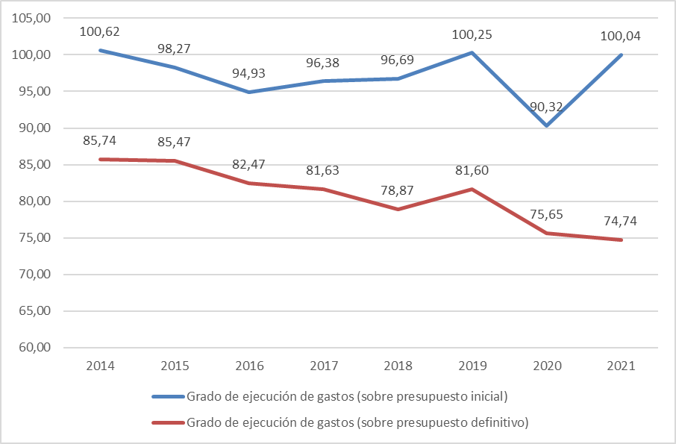

Fuente: Elaboración propia con datos del Ministerio de Hacienda y Función Pública.

Hoja1
 | Presupuesto inicial | Presupuesto definitivo | Obligaciones reconocidas netas
2010 | 2,954.22
2011 | 2,594.98
2012 | 2,362.39
2013 | 2,209,300 | 2,462,534 | 2,067,081
2014 | 2,230,001 | 2,617,000 | 2,243,847
2015 | 2,260,019 | 2,598,370 | 2,220,814
2016 | 2,307,728 | 2,656,365 | 2,190,718
2017 | 2,348,462 | 2,772,718 | 2,263,368
2018 | 2,410,116 | 2,954,563 | 2,330,279
2019 | 2,439,352 | 2,996,974 | 2,445,478
2020 | 2,500,975 | 2,986,225 | 2,258,986

 | Grado de ejecución de gastos (sobre presupuesto inicial) | Grado de ejecución de gastos (sobre presupuesto definitivo)
2013 | 93.56 | 83.94
2014 | 100.62 | 85.74
2015 | 98.27 | 85.47
2016 | 94.93 | 82.47
2017 | 96.38 | 81.63
2018 | 96.69 | 78.87
2019 | 100.25 | 81.60
2020 | 90.32 | 75.65
2021 | 100.04 | 74.74

